Dụng cụ
THÔNG TIN TỔNG QUAN
 | Giá dưới đây chỉ mang tính chất tham khảo. Các loại dụng cụ này có xuất xứ từ Trung Quốc nên giá thành cơ bản, nếu mua đồ từ các hãng nhập khẩu thì giá sẽ cao hơn.
 | Dụng cụ làm bánh dùng lâu dài nên đầu tư loại tốt, tránh việc phải mua đi mua lại dụng cụ nhiều lần.

TỔNG HỢP DỤNG CỤ LÀM BÁNH CƠ BẢN (Lớp Bánh burnt cheese cake)
NHÓM 1 | DỤNG CỤ MÁY MÓC: Có 2 máy móc nên có khi làm bánh đó là là nướng và máy đánh trứng. Các loại vật dụng có chức năng tương đương như nồi chiên không dầu, nồi thủy tinh sẽ không sử dụng được vì nhiệt độ không ổn định và rất vất vả khi nướng. Xem thêm tại khóa học nhập môn dụng cụ làm bánh tại Happie https://happie.vn/course/26/nhap-mon-dung-cu-nguyen-lieu-lam-banh Xem thêm chia sẻ kinh nghiệm chọn lò nướng, máy đánh trứng tại đây: https://happie.vn/blog/Kinh-nghiem-mua-va-lua-chon-lo-nuong-banh-va-may-danh-cho-nguoi-bat-dau
1 | Lò nướng |  |  | Tùy vào mục đích và nhu cầu sử dụng mà bạn có thể cân nhắc loại lò phù hợp (xem chi tiết tại lớp học)
2 | Máy đánh trứng cầm tay | ~500.000-800.000 | https://s.shopee.vn/VsUa74djs | Chọn máy có công suất 300W trở lên để máy đủ khỏe, đánh trứng được tốt hơn.
3 | Máy đánh trứng để bàn | ~3.000.000-20.000 |  | Tùy theo mục đích và nhu cầu sử dụng mà bạn có thể cân nhắc loại máy phù hợp.
4 | Nhiệt kế hồng ngoại | ~150.000 |  | Tùy theo mục đích và nhu cầu sử dụng mà bạn có thể cân nhắc loại máy phù hợp.

NHÓM 2 | DỤNG CỤ CÂN ĐONG: Trong làm bánh việc cân đo nguyên liệu chính xác là việc bắt buộc, do đó bạn cần có đủ 2 loại dụng cụ sau đây. |  |  |  | Hình minh họa
1 | Cân điện tử | ~100.000-300.000 | https://s.shopee.vn/4q1Tk88efv | Nên sử dụng cân điện tử có thể đong đến 0,1g hoặc 1g. Không sử dụng cân đồng hồ trong làm bánh.
2 | Bộ thìa đong | ~25.000-35.000 | https://s.shopee.vn/6V9hjF1VjN | Nên sử dụng loại inox để bền và đẹp hơn
NHÓM 3 | DỤNG CỤ TRỘN: Dù có thể thay thế bằng thìa/ muôi/ dĩa nhưng nên mua bộ dụng cụ chuyên dụng để thao tác được thuận tiên hơn. |  |  |  | Hình minh họa
1 | Phới lồng | ~35.000-70.000 | https://shope.ee/6UzoxFHTph | Nên chọn loại phới cầm vừa tay, lồng đánh to, chắc chắn
2 | Spatula | ~25.000-70.000 | https://shope.ee/50B1AW0NsJ | Chọn phới silicon chịu nhiệt tốt, phần thân được đúc liền với phới
3 | Âu trộn | ~55.000-150.000 | https://shope.ee/1qDzOjc1uO | Sử dụng tô inox sẽ thuận tiện nhất. Tô nhựa sẽ không đảm bảo chất lượng và khó vệ sinh sạch, tô thủy tinh tuy đẹp nhưng nặng và có thể gây khó khăn trong quá trình làm bánh | 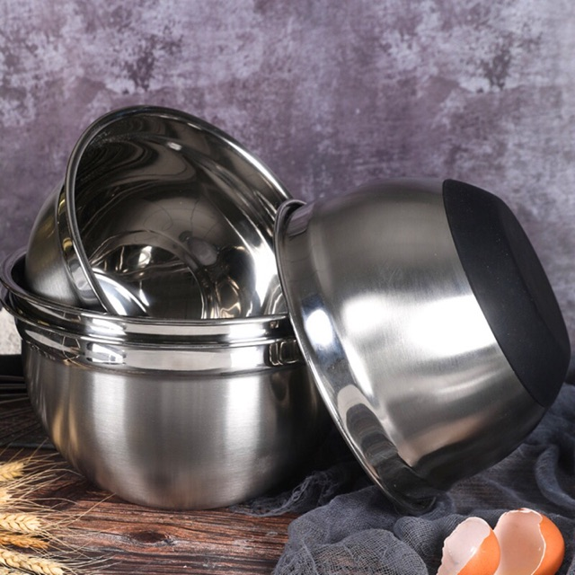
NHÓM 4 | KHUÔN/ DỤNG CỤ TẠO HÌNH: Để tạo ra một chiếc bánh đẹp thì khuôn là một dụng cụ không thể thiếu. |  |  |  | Hình minh họa
1 | Khuôn nhôm đúc đế liền | 48,000 | https://s.shopee.vn/xey0LGq7 | Sử dụng khuôn nhôm đúc để nhiệt truyền vào bánh được đều và ổn định hơn, khuôn sử dụng trong lớp học là loại đường kính 14cm (5 inch) | 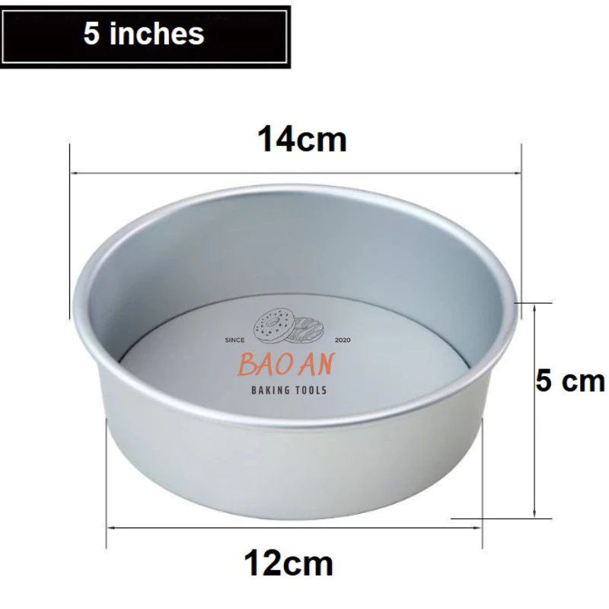
2 | Giấy nến gấp sẵn | 40.000/50 cái | https://s.shopee.vn/qWQAGzACj | Sử dụng loại có đường kính 6 inch. | 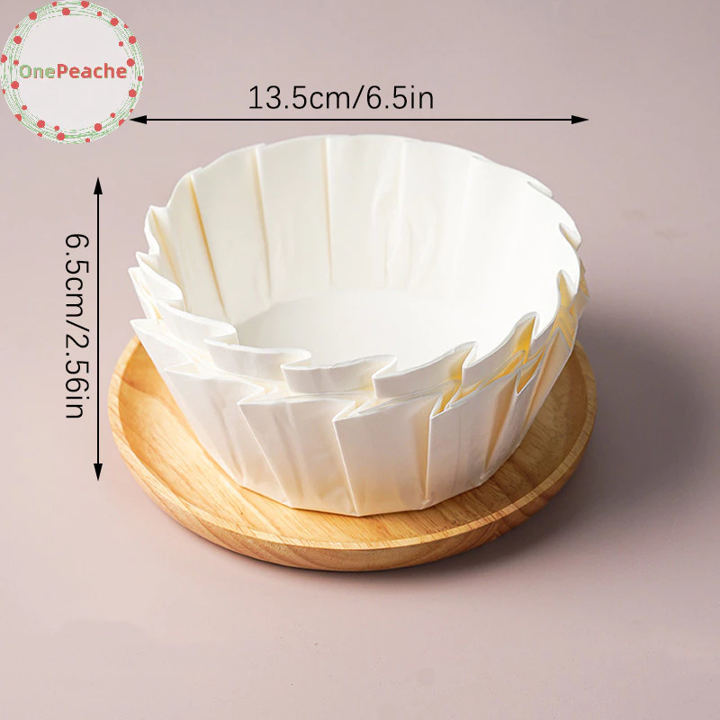
NHÓM 5 | CÁC DỤNG CỤ KHÁC |  |  |  | Hình minh họa
1 | Rây bột | ~15.000-30.000 | https://bit.ly/3tQ65H6 | Chọn rây có mắt lưới nhỏ, có quai để đặt lên thành âu trộn
2 | Dụng cụ khò |  | https://s.shopee.vn/4Am9G49rzl

